상품제안서
허니순 허니스틱 야생화사양꿀 벌꿀90포 | 상품코드: S30025

 |  |  |  |  |  |  | 02-713-8555 | www.synergygift.co.kr
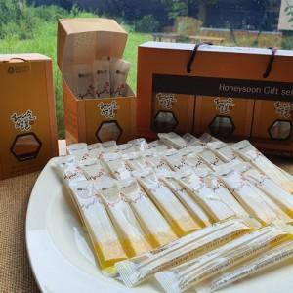

【상세/제작정보】 | 국내에서 생산한 국내산 벌꿀 100%

【인쇄/포장옵션】 | 스티커 / 포장불가능

【공급단가】 | 수량 | 10~ | 50~ | 100~ | 300~ | 500~
*VAT별도 | 단가 | 49,950원 | 48,100원 | 46,250원 | 44,400원 | 43,290원

【상품 URL】 | https://www.synergygift.co.kr:443/src/goods_detail.php?gdno=30025

